Hoja 1
 |  |  |  | Taller Algoritmos de Ordenamiento

 |  | Integrantes: | Javier Alejandro Penagos Hernández. 20221020028.
 |  |  | Laura Sofia Amado Gonzalez. 20212020034.

............................................................................................................ ALGORITMO DE SELECCIÓN ............................................................................................................

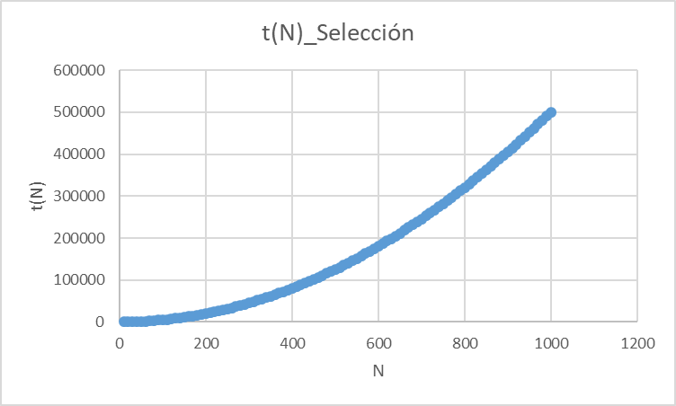
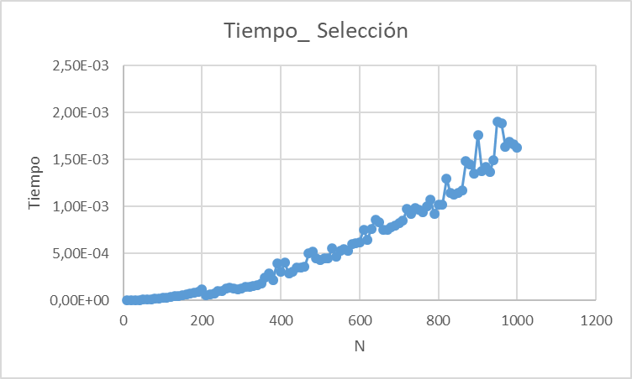
N | t(N) | Tiempo
10 | 54 | 9.00E-07
20 | 209 | 2.30E-06
30 | 464 | 4.20E-06
40 | 819 | 6.00E-06
50 | 1274 | 8.70E-06
60 | 1829 | 1.14E-05
70 | 2484 | 7.90E-06
80 | 3239 | 9.80E-06
90 | 4094 | 1.23E-05
100 | 5049 | 1.49E-05
110 | 6104 | 1.77E-05
120 | 7259 | 2.11E-05
130 | 8514 | 2.45E-05
140 | 9869 | 2.80E-05
150 | 11324 | 3.18E-05
160 | 12879 | 3.60E-05
170 | 14534 | 4.06E-05
180 | 16289 | 5.01E-05
190 | 18144 | 5.21E-05
200 | 20099 | 8.53E-05
210 | 22154 | 7.06E-05
220 | 24309 | 7.52E-05
230 | 26564 | 7.25E-05
240 | 28919 | 7.60E-05
250 | 31374 | 8.23E-05
260 | 33929 | 9.35E-05
270 | 36584 | 9.95E-05
280 | 39339 | 0.0001024
290 | 42194 | 0.0001099
300 | 45149 | 0.0001212
310 | 48204 | 0.0001256
320 | 51359 | 0.0001875
330 | 54614 | 0.0002574
340 | 57969 | 0.0001539
350 | 61424 | 0.0002304
360 | 64979 | 0.00021
370 | 68634 | 0.0002032
380 | 72389 | 0.0002707
390 | 76244 | 0.0002425
400 | 80199 | 0.0002552
410 | 84254 | 0.0022415
420 | 88409 | 0.0004296
430 | 92664 | 0.0002424
440 | 97019 | 0.0002858
450 | 101474 | 0.0002665
460 | 106029 | 0.0003389
470 | 110684 | 0.0003049
480 | 115439 | 0.0003595
490 | 120294 | 0.0003535
500 | 125249 | 0.0003199
510 | 130304 | 0.0004504
520 | 135459 | 0.0005458
530 | 140714 | 0.0003598
540 | 146069 | 0.0003808
550 | 151524 | 0.0003919
560 | 157079 | 0.0004982
570 | 162734 | 0.0004199
580 | 168489 | 0.0006408
590 | 174344 | 0.0004482
600 | 180299 | 0.0004759
610 | 186354 | 0.0007032
620 | 192509 | 0.0005938
630 | 198764 | 0.0006942
640 | 205119 | 0.0006314
650 | 211574 | 0.0006501
660 | 218129 | 0.0006728
670 | 224784 | 0.0007083
680 | 231539 | 0.0009039
690 | 238394 | 0.0007314
700 | 245349 | 0.0009292
710 | 252404 | 0.0009409
720 | 259559 | 0.0008657
730 | 266814 | 0.0008616
740 | 274169 | 0.0008855
750 | 281624 | 0.0009039
760 | 289179 | 0.0012052
770 | 296834 | 0.0010902
780 | 304589 | 0.0010417
790 | 312444 | 0.0010026
800 | 320399 | 0.0010231
810 | 328454 | 0.001048
820 | 336609 | 0.0011138
830 | 344864 | 0.0011072
840 | 353219 | 0.0011711
850 | 361674 | 0.0012674
860 | 370229 | 0.0011784
870 | 378884 | 0.0012051
880 | 387639 | 0.0012367
890 | 396494 | 0.0012588
900 | 405449 | 0.0013053
910 | 414504 | 0.0013272
920 | 423659 | 0.0014155
930 | 432914 | 0.0013878
940 | 442269 | 0.001416
950 | 451724 | 0.0015056
960 | 461279 | 0.0014908
970 | 470934 | 0.0015582
980 | 480689 | 0.0015401
990 | 490544 | 0.0017344
1000 | 500499 | 0.0015925

............................................................................................................ ALGORITMO DE INSERCIÓN ............................................................................................................

 | Peor caso: |  |  | Mejor caso:

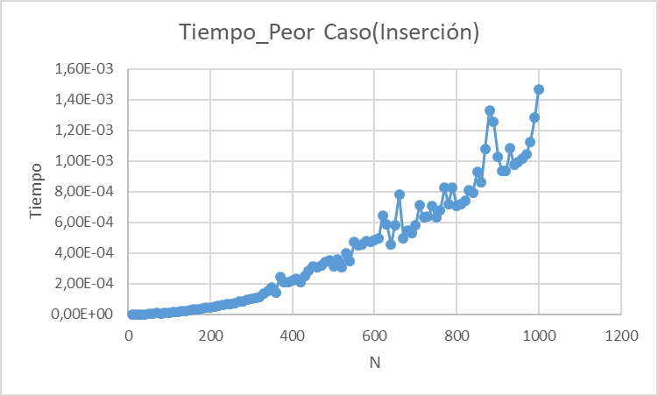
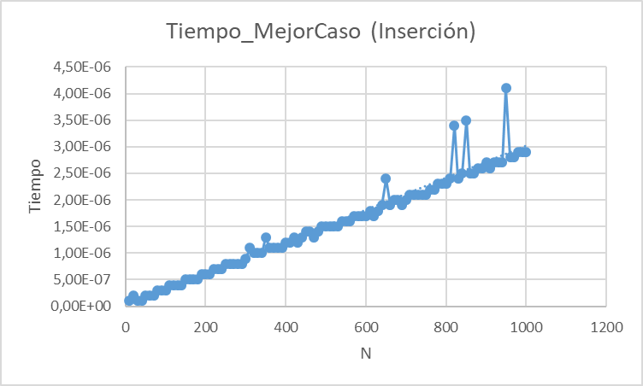
N | t(N) Peor caso | t(N) Mejor caso | Tiempo Peor Caso | Tiempo Mejor Caso
10 | 72 | 13.5 | 3,00E-07 | 1.00E-07
20 | 294.5 | 28.5 | 7,00E-07 | 1.00E-07
30 | 667 | 43.5 | 1,30E-06 | 1.00E-07
40 | 1189.5 | 58.5 | 2,10E-06 | 1.00E-07
50 | 1862 | 73.5 | 3,20E-06 | 2.00E-07
60 | 2684.5 | 88.5 | 4,50E-06 | 2.00E-07
70 | 3657 | 103.5 | 8,10E-06 | 2.00E-07
80 | 4779.5 | 118.5 | 7,60E-06 | 3.00E-07
90 | 6052 | 133.5 | 9,60E-06 | 4.00E-07
100 | 7474.5 | 148.5 | 1,17E-05 | 4.00E-07
110 | 9047 | 163.5 | 1,41E-05 | 3.00E-07
120 | 10769.5 | 178.5 | 1,78E-05 | 3.00E-07
130 | 12642 | 193.5 | 2,18E-05 | 4.00E-07
140 | 14664.5 | 208.5 | 2,28E-05 | 5.00E-07
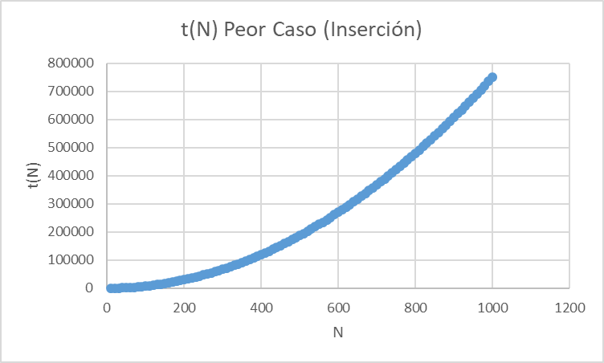
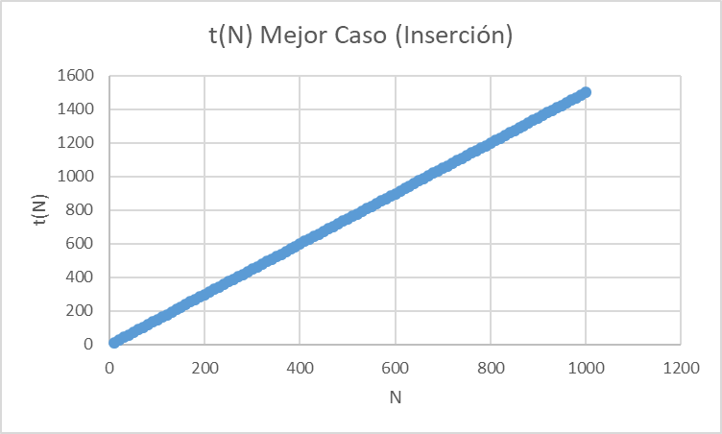
150 | 16837 | 223.5 | 2,59E-05 | 5.00E-07
160 | 19159.5 | 238.5 | 3,17E-05 | 5.00E-07
170 | 21632 | 253.5 | 3,27E-05 | 5.00E-07
180 | 24254.5 | 268.5 | 3,65E-05 | 6.00E-07
190 | 27027 | 283.5 | 4,43E-05 | 6.00E-07
200 | 29949.5 | 298.5 | 4,50E-05 | 6.00E-07
210 | 33022 | 313.5 | 5,00E-05 | 6.00E-07
220 | 36244.5 | 328.5 | 5,41E-05 | 6.00E-07
230 | 39617 | 343.5 | 5,92E-05 | 7.00E-07
240 | 43139.5 | 358.5 | 6,82E-05 | 7.00E-07
250 | 46812 | 373.5 | 6,97E-05 | 8.00E-07
260 | 50634.5 | 388.5 | 7,53E-05 | 9.00E-07
270 | 54607 | 403.5 | 8,42E-05 | 9.00E-07
280 | 58729.5 | 418.5 | 8,72E-05 | 8.00E-07
290 | 63002 | 433.5 | 9,35E-05 | 8.00E-07
300 | 67424.5 | 448.5 | 0,0001034 | 9.00E-07
310 | 71997 | 463.5 | 0,0001069 | 9.00E-07
320 | 76719.5 | 478.5 | 0,0001141 | 1.00E-06
330 | 81592 | 493.5 | 0,0001343 | 1.10E-06
340 | 86614.5 | 508.5 | 0,0001517 | 1.00E-06
350 | 91787 | 523.5 | 0,0001743 | 1.00E-06
360 | 97109.5 | 538.5 | 0,000144 | 1.70E-06
370 | 102582 | 553.5 | 0,000242 | 1.20E-06
380 | 108204.5 | 568.5 | 0,0002114 | 1.10E-06
390 | 113977 | 583.5 | 0,0002124 | 1.20E-06
400 | 119899.5 | 598.5 | 0,0002245 | 1.10E-06
410 | 125972 | 613.5 | 0,0002331 | 1.20E-06
420 | 132194.5 | 628.5 | 0,000211 | 1.30E-06
430 | 138567 | 643.5 | 0,0002486 | 1.50E-06
440 | 145089.5 | 658.5 | 0,0002837 | 1.30E-06
450 | 151762 | 673.5 | 0,0003135 | 1.30E-06
460 | 158584.5 | 688.5 | 0,0003083 | 1.30E-06
470 | 165557 | 703.5 | 0,0003172 | 1.60E-06
480 | 172679.5 | 718.5 | 0,0003414 | 1.40E-06
490 | 179952 | 733.5 | 0,0003549 | 1.50E-06
500 | 187374.5 | 748.5 | 0,0003142 | 1.60E-06
510 | 194947 | 763.5 | 0,0003605 | 1.60E-06
520 | 202669.5 | 778.5 | 0,0003071 | 1.50E-06
530 | 210542 | 793.5 | 0,0003967 | 1.50E-06
540 | 218564.5 | 808.5 | 0,0003491 | 1.80E-06
550 | 226737 | 823.5 | 0,0004722 | 1.50E-06
560 | 235059.5 | 838.5 | 0,0004516 | 1.90E-06
570 | 243532 | 853.5 | 0,0004548 | 1.70E-06
580 | 252154.5 | 868.5 | 0,000479 | 1.70E-06
590 | 260927 | 883.5 | 0,000475 | 1.70E-06
600 | 269849.5 | 898.5 | 0,0004867 | 1.80E-06
610 | 278922 | 913.5 | 0,0004965 | 1.90E-06
620 | 288144.5 | 928.5 | 0,0006457 | 2.00E-06
630 | 297517 | 943.5 | 0,0005848 | 1.90E-06
640 | 307039.5 | 958.5 | 0,0004539 | 2.00E-06
650 | 316712 | 973.5 | 0,000583 | 2.80E-06
660 | 326534.5 | 988.5 | 0,0007804 | 2.10E-06
670 | 336507 | 1003.5 | 0,0004982 | 2.10E-06
680 | 346629.5 | 1018.5 | 0,0005497 | 2.10E-06
690 | 356902 | 1033.5 | 0,0005275 | 2.00E-06
700 | 367324.5 | 1048.5 | 0,0005794 | 2.20E-06
710 | 377897 | 1063.5 | 0,0007122 | 2.10E-06
720 | 388619.5 | 1078.5 | 0,0006303 | 2.10E-06
730 | 399492 | 1093.5 | 0,0006359 | 4.40E-06
740 | 410514.5 | 1108.5 | 0,0007052 | 2.20E-06
750 | 421687 | 1123.5 | 0,0006307 | 2.20E-06
760 | 433009.5 | 1138.5 | 0,0006813 | 2.20E-06
770 | 444482 | 1153.5 | 0,000826 | 2.20E-06
780 | 456104.5 | 1168.5 | 0,0007199 | 2.20E-06
790 | 467877 | 1183.5 | 0,0008298 | 2.20E-06
800 | 479799.5 | 1198.5 | 0,0007054 | 2.30E-06
810 | 491872 | 1213.5 | 0,0007199 | 2.30E-06
820 | 504094.5 | 1228.5 | 0,0007402 | 2.40E-06
830 | 516467 | 1243.5 | 0,0008119 | 2.40E-06
840 | 528989.5 | 1258.5 | 0,0007956 | 2.40E-06
850 | 541662 | 1273.5 | 0,0009296 | 2.40E-06
860 | 554484.5 | 1288.5 | 0,0008606 | 2.40E-06
870 | 567457 | 1303.5 | 0,0010757 | 2.70E-06
880 | 580579.5 | 1318.5 | 0,0013302 | 2.70E-06
890 | 593852 | 1333.5 | 0,0012539 | 2.80E-06
900 | 607274.5 | 1348.5 | 0,0010281 | 2.80E-06
910 | 620847 | 1363.5 | 0,0009368 | 2.90E-06
920 | 634569.5 | 1378.5 | 0,0009338 | 2.90E-06
930 | 648442 | 1393.5 | 0,0010818 | 2.70E-06
940 | 662464.5 | 1408.5 | 0,0009738 | 2.90E-06
950 | 676637 | 1423.5 | 0,0009938 | 2.70E-06
960 | 690959.5 | 1438.5 | 0,001018 | 2.80E-06
970 | 705432 | 1453.5 | 0,0010439 | 2.80E-06
980 | 720054.5 | 1468.5 | 0,0011246 | 2.80E-06
990 | 734827 | 1483.5 | 0,0012867 | 2.90E-06
1000 | 749749.5 | 1498.5 | 0,0014658 | 2.80E-06

............................................................................................................ ALGORITMO DE BURBUJA ............................................................................................................

 | Peor caso: |  |  | Mejor caso:

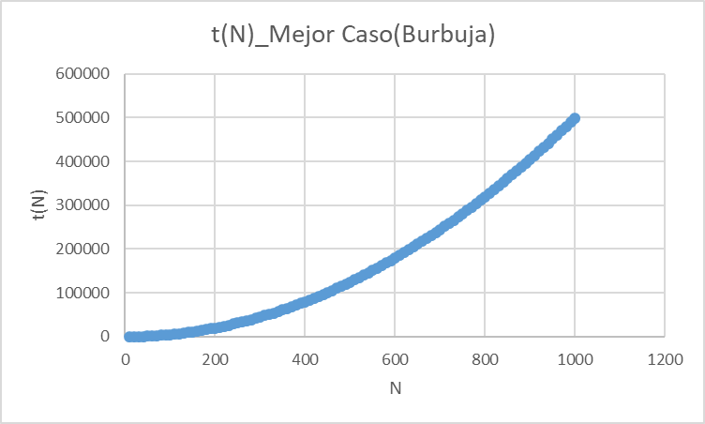

N | t(N) Peor caso | t(N) Mejor caso | Tiempo Peor Caso | Tiempo Mejor Caso
10 | 90 | 45 | 9.00E-07 | 4.00E-07
20 | 380 | 190 | 2.40E-06 | 9.00E-07
30 | 870 | 435 | 4.80E-06 | 2.10E-06
40 | 1560 | 780 | 7.80E-06 | 3.00E-06
50 | 2450 | 1225 | 1.18E-05 | 4.30E-06
60 | 3540 | 1770 | 1.67E-05 | 6.10E-06
70 | 4830 | 2415 | 2.23E-05 | 7.30E-06
80 | 6320 | 3160 | 2.86E-05 | 9.30E-06
90 | 8010 | 4005 | 3.56E-05 | 1.15E-05
100 | 9900 | 4950 | 2.16E-05 | 1.41E-05
110 | 11990 | 5995 | 2.60E-05 | 1.70E-05
120 | 14280 | 7140 | 3.07E-05 | 2.03E-05
130 | 16770 | 8385 | 3.62E-05 | 2.35E-05
140 | 19460 | 9730 | 4.16E-05 | 2.72E-05
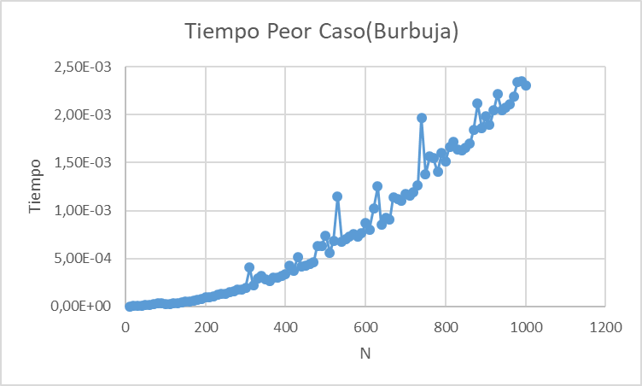
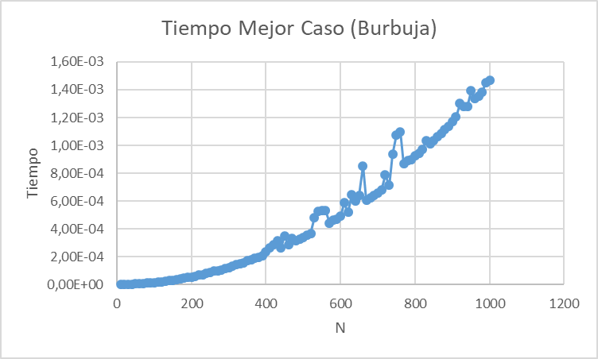
150 | 22350 | 11175 | 5.21E-05 | 3.12E-05
160 | 25440 | 12720 | 5.40E-05 | 3.54E-05
170 | 28730 | 14365 | 6.09E-05 | 3.97E-05
180 | 32220 | 16110 | 7.00E-05 | 4.46E-05
190 | 35910 | 17955 | 7.79E-05 | 4.94E-05
200 | 39800 | 19900 | 9.04E-05 | 5.47E-05
210 | 43890 | 21945 | 9.50E-05 | 6.01E-05
220 | 48180 | 24090 | 0.0001037 | 6.98E-05
230 | 52670 | 26335 | 0.0001222 | 7.18E-05
240 | 57360 | 28680 | 0.0001264 | 7.82E-05
250 | 62250 | 31125 | 0.0001337 | 8.46E-05
260 | 67340 | 33670 | 0.0001484 | 9.65E-05
270 | 72630 | 36315 | 0.0001554 | 9.86E-05
280 | 78120 | 39060 | 0.000174 | 0.0001058
290 | 83810 | 41905 | 0.0001792 | 0.0001138
300 | 89700 | 44850 | 0.0001954 | 0.0001215
310 | 95790 | 47895 | 0.0004058 | 0.0001298
320 | 102080 | 51040 | 0.0002174 | 0.0001451
330 | 108570 | 54285 | 0.0002922 | 0.0001467
340 | 115260 | 57630 | 0.0003183 | 0.0001557
350 | 122150 | 61075 | 0.0002825 | 0.0001733
360 | 129240 | 64620 | 0.0002685 | 0.0001778
370 | 136530 | 68265 | 0.0003007 | 0.0001889
380 | 144020 | 72010 | 0.0003041 | 0.000194
390 | 151710 | 75855 | 0.0003143 | 0.0002043
400 | 159600 | 79800 | 0.000335 | 0.0002368
410 | 167690 | 83845 | 0.000425 | 0.0002616
420 | 175980 | 87990 | 0.0003701 | 0.0002888
430 | 184470 | 92235 | 0.0005116 | 0.0003139
440 | 193160 | 96580 | 0.0004159 | 0.000265
450 | 202050 | 101025 | 0.000425 | 0.0003468
460 | 211140 | 105570 | 0.0004424 | 0.000289
470 | 220430 | 110215 | 0.0004612 | 0.0003312
480 | 229920 | 114960 | 0.0006336 | 0.0003134
490 | 239610 | 119805 | 0.0006341 | 0.0003264
500 | 249500 | 124750 | 0.000738 | 0.000339
510 | 259590 | 129795 | 0.0005597 | 0.0003525
520 | 269880 | 134940 | 0.0006871 | 0.0003686
530 | 280370 | 140185 | 0.0011492 | 0.0004805
540 | 291060 | 145530 | 0.0006787 | 0.0005242
550 | 301950 | 150975 | 0.0006978 | 0.0005303
560 | 313040 | 156520 | 0.0007316 | 0.0005307
570 | 324330 | 162165 | 0.0007579 | 0.0004407
580 | 335820 | 167910 | 0.0007285 | 0.0004636
590 | 347510 | 173755 | 0.000763 | 0.0004692
600 | 359400 | 179700 | 0.0008732 | 0.0004889
610 | 371490 | 185745 | 0.0008038 | 0.0005865
620 | 383780 | 191890 | 0.001021 | 0.0005177
630 | 396270 | 198135 | 0.0012516 | 0.0006484
640 | 408960 | 204480 | 0.0008504 | 0.0005998
650 | 421850 | 210925 | 0.0009264 | 0.000641
660 | 434940 | 217470 | 0.0009056 | 0.0008521
670 | 448230 | 224115 | 0.0011402 | 0.0006032
680 | 461720 | 230860 | 0.0011249 | 0.0006245
690 | 475410 | 237705 | 0.0011013 | 0.0006411
700 | 489300 | 244650 | 0.0011732 | 0.0006577
710 | 503390 | 251695 | 0.0011599 | 0.0006801
720 | 517680 | 258840 | 0.0011922 | 0.0007868
730 | 532170 | 266085 | 0.0012599 | 0.0007138
740 | 546860 | 273430 | 0.0019723 | 0.0009362
750 | 561750 | 280875 | 0.0013824 | 0.0010765
760 | 576840 | 288420 | 0.0015639 | 0.0010948
770 | 592130 | 296065 | 0.0015487 | 0.0008672
780 | 607620 | 303810 | 0.0014037 | 0.0008899
790 | 623310 | 311655 | 0.0016056 | 0.0008984
800 | 639200 | 319600 | 0.0015092 | 0.0009263
810 | 655290 | 327645 | 0.0016691 | 0.000943
820 | 671580 | 335790 | 0.0017213 | 0.0009694
830 | 688070 | 344035 | 0.0016404 | 0.0010348
840 | 704760 | 352380 | 0.0016274 | 0.0010125
850 | 721650 | 360825 | 0.0016556 | 0.0010341
860 | 738740 | 369370 | 0.0017002 | 0.0010632
870 | 756030 | 378015 | 0.001841 | 0.0010875
880 | 773520 | 386760 | 0.0021161 | 0.0011142
890 | 791210 | 395605 | 0.0018594 | 0.001136
900 | 809100 | 404550 | 0.0019818 | 0.0011687
910 | 827190 | 413595 | 0.0018959 | 0.0012032
920 | 845480 | 422740 | 0.0020492 | 0.0013013
930 | 863970 | 431985 | 0.0022149 | 0.0012783
940 | 882660 | 441330 | 0.0020525 | 0.0012774
950 | 901550 | 450775 | 0.0020768 | 0.0013936
960 | 920640 | 460320 | 0.0021082 | 0.0013373
970 | 939930 | 469965 | 0.002193 | 0.0013539
980 | 959420 | 479710 | 0.0023474 | 0.0013827
990 | 979110 | 489555 | 0.0023542 | 0.0014485
1000 | 999000 | 499500 | 0.0023109 | 0.0014683

